车险配置
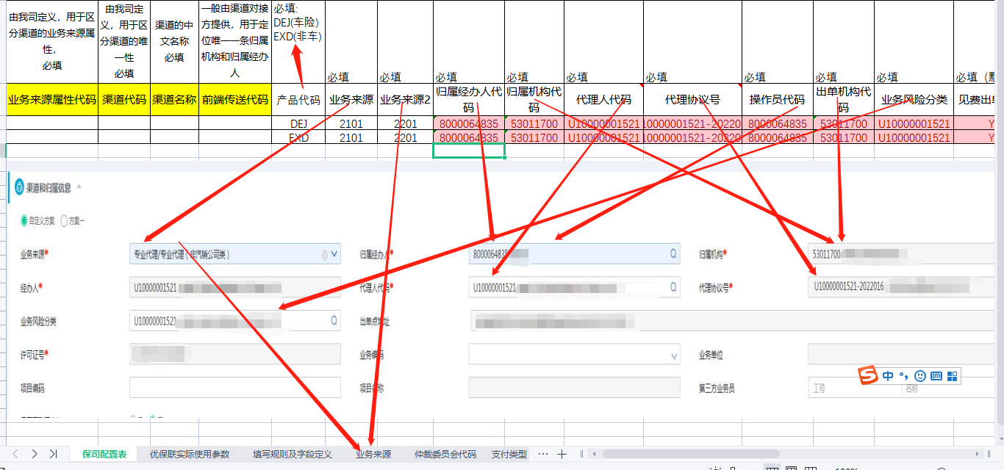
大地总公司分配填写 |  |  |  | 大地分公司协助填写
由大地保司定义，用于区分渠道的业务来源属性， 必填 | 由大地保司定义，用于区分渠道的唯一性 必填 | 渠道的中文名称 必填 | 一般由渠道对接方提供，用于定位唯一一条归属机构和归属经办人 车商填写经销商代码 必填 | 必填: DEJ(车险) | 必填 | 必填 | 必填 | 必填 | 必填 | 必填 | 必填 | 必填 | 必填 | 必填（默认值）
业务来源属性代码 | 渠道代码 | 渠道名称 | 前端传送代码 | 产品代码 | 业务来源 | 业务来源2 | 归属经办人代码 | 归属机构代码 | 代理人代码 | 代理协议号 | 操作员代码 | 出单机构代码 | 业务风险分类 | 见费出单标识 | 项目编码 | 业务编码 | 销售渠道机构代码 | 争议解决方式 | 仲裁委员会代码 | 销售从业人员姓名 | 执业证书编号 | 销售机构名称 | 销售机构联系电话 | 销售从业人员证件号码 | 归属经办人联系电话
E00196 | E00196-001 | 成都三和银杏汽车贸易有限公司 |  | DEJ | 2101 | 2201 | 8000064835 | 53011700 | U10000001521 | U10000001521-2022016 | 8000064835 | 53011700 | U10000001521 | Y
表头标红必填

